Java 1-6
Java

Урок 1
Функции |  |  |  | Методы |  |  |  | Операторы |  |  |  | Модули | Термины

Настройка рабочего места |  |  | 00 09 00
Скачать JDK-компилятор | Предпочтение 11 версии, как самой стабильной на 2022 год | https://www.oracle.com/java/technologies/downloads/
Скачать IDE |  | https://www.jetbrains.com/ru-ru/idea/ |  | Character.isDigit(переменная) |  | Возвращает true, если символ является цифрой | 00 28 12
JDK | File/Project Structure/EDIT | В любой момент можно поменять, скачав в самом IDE |  | Классы-обертки |  |  | 00 38 00 | Собственные функции и методы | Модификаторы доступа 1 public 2 private 3 ? Можно создать библиотеку с часто используемыми методами. К ней можно обращаться из любого места | Собственные функции и методы Функции и методы — это технически одно и то же. Функции могут не принадлежать классам, а методы принадлежат. В java все функции являются методами. static int sum(int a, int b) { return a+b; } | 01 20 00 public class Program { static void sayHi() { System.out.println("hi!"); } static int sum(int a, int b) { return a+b; } static double factor(int n) { if(n==1)return 1; return n * factor(n-1); } public static void main(String[] args) { sayHi(); // hi! System.out.println(sum(1, 3)); // 4 System.out.println(factor(5)); // 120.0 }}
Основной программный файл расположен в src/Main.java |  | Вариант 1 Запуск кода осуществляется через зеленые стрекли слева Вариант 2 Либо через команду java <имя файла>.java | 00 12 40 | Integer.parseInt() Integer.toString() Integer.MAX_VALUE итд |  | class Program { public static void main(String[] args) { System.out.println(Integer.MAX_VALUE); // 2147483647 System.out.println(Integer.MIN_VALUE); // -2147483648 } } |  | If |  | Ветвление Условное выражение if (a > b) { c=b }else{ c=a } | 01 20 51 public class Program { public static void main(String[] args) { int a = 1; int b = 2; int c; if (a > b) { c = a; } else { c = b; } System.out.println(c); } }
System.out.println(""); |  | Вывод в консоль с отступом | 00 12 25
System.out.print(""); |  | Вывод в консоль без отступа |  | Массивы
/** * … */ | 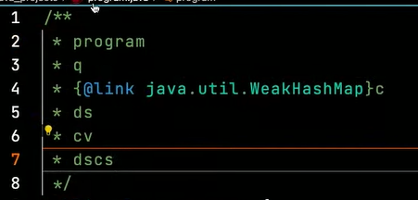 | Многострочные комментарии | 00 21 08 | Одномерные массивы | ТИП ДАННЫХ[] ИМЯ = new ТИП ДАННЫХ [3]; | Массивы Способы определить новый массив int[] array = new int[5]; int[] array = new int[]{ 0, 0, 0, 0, 0}; int[] array; int array[]; | 0:20:29 | Cокращенная версия if |  | Ветвление | public class Program { public static void main(String[] args) { int a = 1; int b = 2; int c = 0; if (a > b) c = a; System.out.println(c); } }
// … |  | Однострочные комментарии |  |  |  | public class Program { public static void main(String[] args) { int[] arr = new int[10]; System.out.println(arr.length); // 10 arr = new int[] { 1, 2, 3, 4, 5 }; System.out.println(arr.length); // 5 } } |  | Тернарный оператор int min = a < b ? a : b; |  | Ветвление | public class Program { public static void main(String[] args) { int a = 1; int b = 2; int min = a < b ? a : b; System.out.println(min); } }
структура простой программы Базовый класс main |  | public class Program{ public static void main(String[] args) { System.our.println(""); } } | 00 21 49 | Присвоить значение в одномерный массив |  | arr[3] = 13 | 00 59 13 | Оператор switch switch (переменная) { case 1: код break; case 2: case 3: case 4: код break; итд default: возвращает, если ни один из case не был выполнен } | 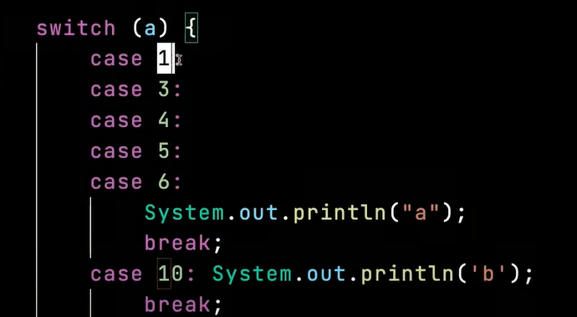 Важно! Break обязателен | Ветвление switch (переменная) { case 1: код break; case 2: case 3: case 4: код break; итд default: возвращает, если ни один из case не был выполнен } | import java.util.Scanner; public class Program { public static void main(String[] args) { int mounth = value; String text = ""; switch (mounth) { case 1: text = "Autumn"; break; ... default: text = "mistake"; break; } System.out.println(text); iScanner.close(); } }
Типы данных |  | Ссылочные: классы, интерфейсы, массивы Примитивы: boolean int, short, long и т.д. float, double char | 00 23 00 | Многомерные массивы | ТИП ДАННЫХ[] ИМЯ[] = new ТИП ДАННЫХ [3][5]; | Массивы Способы определить новый массив int[] array[] = new int[5][5]; | 00 59 00 | Циклы |  | Цикл — это многократное выполнение одинаковой последовательности действий. В java доступны следующие циклы: цикл while; цикл do while; цикл for; и его модификация for in | 01 25 00
Int |  | int e = 123456 int e = 123_456 //можно разеляться разрядность нижним подчеркиванием для наглядности |  |  |  | public class Program { public static void main(String[] args) { int[] arr[] = new int[3][5]; for (int[] line : arr) { for (int item : line) { System.out.printf("%d ", item); } System.out.println(); } } } |  | while | Присвоение значения переменной в цикле while ((c = fr.read()) != -1) { char ch = (char) c; if (ch == '\n') { System.out.print(ch); } else { System.out.print(ch); } | Цикл while while (value != 0) { value /= 10; count++; } | public class Program { public static void main(String[] args) { int value = 321; int count = 0; while (value != 0) { value /= 10; count++; } System.out.println(count); } }
float |  | float e = 2.7f - обязательно обозначение типа в конце числа! double e = 2.7 - необязательно обозначение, тк по умолчанию значение double |  | Массивы массивов (Двумерные массивы) | ТИП ДАННЫХ[][] ИМЯ[] = new ТИП ДАННЫХ [3][5]; | Массивы Способы определить новый массив int[][] array = new int[5][5]; | 01 01 21 | do while | continue, break Операторы для управления циклами — continue и break. Выполнение следующей итерации цикла — continue. Прерывание текущей итерации цикла — break. * ближайшего к оператору | Цикл do while do { value /= 10; count++; } while (value != 0); System.out.println(count); | 01 26 00 public class Program { public static void main(String[] args) { int value = 321; int count = 0; do { value /= 10; count++; } while (value != 0); System.out.println(count); } }
char |  | char ch = '1'; - определяется одинарными ковычками System.out.print(Character.isDigit(ch)); //true |  |  |  | public class Program { public static void main(String[] args) { int[][] arr = new int[3][5]; for (int i = 0; i < arr.length; i++) { for (int j = 0; j < arr[i].length; j++) { System.out.printf("%d ", arr[i][j]); } System.out.println(); } } } |  | for |  | Цикл for int s = 0; for (int i = 1; i <= 10; i++) { s += i; } | public class Program { public static void main(String[] args) { int s = 0; for (int i = 1; i <= 10; i++) { s += i; } System.out.println(s); } }
Создание переменной |  | <тип> <идентификатор> = <значение>; Перед использованием переменной, ей обязательно нужно присвоить какое-то значение |  | НО невозможно присвоить массив одного типа данных другому массивы с другим типом данных | Самостоятельное изучение | class Program { public static void main(String[] args) { int[] a = new int[10]; double[] d = a; // ИЗУЧАЕМ ковариантность и контравариантность } } | 01 05 00 | for in | Важно! Работает только для коллекций! | Цикл for in int arr[] = new int[10]; for (int item : <arr:коллекций>) { System.out.printf("%d ", item); } | public class Program { public static void main(String[] args) { int arr[] = new int[10]; for (int item : arr) { System.out.printf("%d ", item); } System.out.println(); } }
Преобразование типов |  | char ch = "{" //{ char ch = 123 // { - возвращает символ по указанному unicode То есть применяет chr(123) - ord() -- из Python | 00 29 08 |  |  |  |  |  |  |  | public class Program { public static void main(String[] args) { int[] arr[] = new int[3][5]; for (int[] line : arr) { for (int item : line) { System.out.printf("%d ", item); } System.out.println(); } } }
 |  | int e = 123; double d = e; //преобразует из int в double Однако из double в int преобразовать также невозможно
int b = Integer.parseInt(123.12) |  | Преобразование при любом случае |  |  |  |  |  | Работа с файлами
boolean | && - проверяет только часть слева, если она false & - проверяет часть и справа, даже если часть слева false. Если в части справа имеется исключение/ошибка, то она будет вызвана Важно! Такие единичные знаки относятся к побитовым, поэтому при использовании с int | int - они складывают или умножают | boolean flag1 = 123 <= 234; System.out.println(flag1); // true boolean flag2 = 123 >= 234 || flag1; System.out.println(flag2); // true boolean flag3 = flag1 ^ flag2; // строгая разделительная дизъюнкция System.out.println(flag3); // false | 00 29 15 |  |  |  |  | import java.io.FileWriter; import java.io.IOException; |  | Работа с файлами. Запись в файлы FileWriter fw = new FileWriter("file.txt", false) false - не нужно создавать новый файл, а нужно дозаписать сущесвтующий true - создать новый файл | 01 36 00 import java.io.FileWriter; import java.io.IOException; public class Program { public static void main(String[] args) { try (FileWriter fw = new FileWriter("file.txt", false)) { fw.write("line 1"); fw.append('\n'); fw.append('2');
var |  | Неявный тип данных var i = 123 //компилятор подставит тот тип, который будет наиболее явно подходить под присваиваемое значение | 00 33 15 |  |  |  |  | fw.write("line 1"); fw.append('\n'); fw.flush(); | Вопрос! | Записать новую линию Добавить к текущей линии Сохранить изменения | fw.append('\n'); fw.write("line 3"); fw.flush(); } catch (IOException ex) { System.out.println(ex.getMessage()); } } }
getType(переменная) |  | Возвращает тип переменной Обязательно создание и прописывание своей функции public class Program { public static void main(String[] args) { var a = 123; System.out.println(getType(d)); // Double } static String getType(Object o){ return o.getClass().getSimpleName(); } } | 00 36 29 | Получение данных из терминала import java.util.Scanner; Scanner iScanner = new Scanner(System.in); String name = iScanner.nextLine(); | Важно! import java.util.Scanner; 1 System этой штатный класс с функционалом, относящимся к системе. 2 in это его публичное поле, содержащее стандартный поток ввода | System Присваивает введенное пользователем значение новой переменной в формате/типе string | 01 06 00 import java.util.Scanner; public class Program { public static void main(String[] args) { Scanner iScanner = new Scanner(System.in); System.out.printf("name: "); String name = iScanner.nextLine(); //System.out.printf("Привет, %s!", name); iScanner.close(); } } | Обработка исключений |  | Обработка исключений Вариант 1 try (FileWriter fw = new FileWriter("file.txt", false)) { …. } catch (IOException ex) { System.out.println(ex.getMessage()); } Вариант 2 public static void main(String[] args) throws Exception { }
Классы-обертки |  | 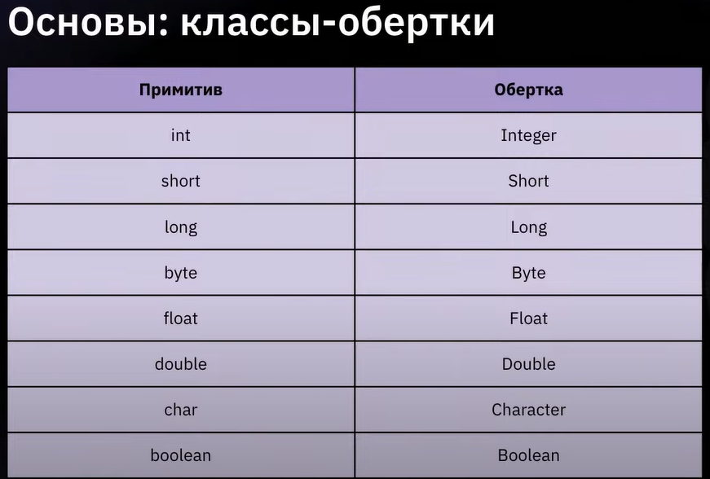 | 00 38 00 | int x = iScanner.nextInt(); double y = iScanner.nextDouble(); |  | System Присваивает введенное пользователем значение новой переменной в формате/типе double/int… | import java.util.Scanner; public class Program { public static void main(String[] args) { Scanner iScanner = new Scanner(System.in); System.out.printf("int a: "); int x = iScanner.nextInt(); System.out.printf("double a: "); double y = iScanner.nextDouble(); System.out.printf("%d + %f = %f", x, y, x + y); iScanner.close(); }} | import java.io.*; c = fr.read() | Вопрос! | Работа с файлами. Чтение из файлов Вариант посимвольно FileReader fr = new FileReader("file.txt"); int c; while ((c = fr.read()) != -1) { char ch = (char) c; if (ch == '\n') { System.out.print(ch); } else { System.out.print(ch); } | import java.io.*; public class Program { public static void main(String[] args) throws Exception { FileReader fr = new FileReader("file.txt"); int c; while ((c = fr.read()) != -1) { char ch = (char) c; if (ch == '\n') { System.out.print(ch); } else { System.out.print(ch); } } } }
Integer.parseInt() Integer.toString() Integer.MAX_VALUE итд |  | class Program { public static void main(String[] args) { System.out.println(Integer.MAX_VALUE); // 2147483647 System.out.println(Integer.MIN_VALUE); // -2147483648 } } |  | Проверка ввода пользователя boolean flag = iScanner.hasNextInt(); |  | boolean flag = iScanner.hasNextInt(); не ожидает ввода от пользователя, а только проверяет является ли введенное пользователем значение числом | public class Main { public static void main(String[] args) { Scanner iScanner = new Scanner(System.in); System.out.printf("int a: "); boolean flag = iScanner.hasNextInt(); System.out.println(flag); int i = iScanner.nextInt(); System.out.println(i); iScanner.close(); } } | str = br.readLine() br.close() |  | Вариант построчно BufferedReader br = new BufferedReader(new FileReader("file.txt")); String str; while ((str = br.readLine()) != null) { System.out.printf("== %s ==\n", str); } | import java.io.*; public class Program { public static void main(String[] args) throws Exception { BufferedReader br = new BufferedReader(new FileReader("file.txt")); String str; while ((str = br.readLine()) != null) { System.out.printf("== %s ==\n", str); } br.close(); } }
Строка - это не массив |  | Работа со строками Чтобы вернуть символ по индексу String text = "qwer"; text.charAt(1); | 00 42 10 | Форматирование строк |  | Конкатинация строк Важно! Не рекомендуется, так как это просадка по памяти Также конкатинация переменных другого типа со строками преобрзуется такие элементы в строки без возврата к их первоначальному типу String a = "qwe" int b = 123 String q = a + b //b стало строкой из неявного преобразования | public class Program { public static void main(String[] args) { int a = 1, b = 2; int c = a + b; String res = a + " + " + b + " = " + c; System.out.println(res); } }
Операции Прибавление единицы (1) | Важно! Операции деления могут вести себя по-разному для int и float Важно! ++ | Присваивание: = Арифметические: *, /, +, -, %, ++, -- Операции сравнения: <, >, ==, !=, >=, <= Логические операции: ||, &&, ^, ! Побитовые операции <<, >>, &, |, ^ count = count + 1 count += 1 count++ | 00 43 00 | Форматированный вывод f - строки в python $ - строки в C# | Виды спецификаторов %d: целочисленных значений %x: для вывода шестнадцатеричных чисел %f: для вывода чисел с плавающей точкой %e: для вывода чисел в экспоненциальной форме, например, 3.1415e+01 %c: для вывода одиночного символа %s: для вывода строковых значений | Интерполяция Вариант 1: сохраняем в переменную String res = String.format("%d + %d = %d \n", a, b, c); Вариант 2: выводим в терминал System.out.printf("%d + %d = %d \n", a, b, c); | 01 12 00 public class Program { public static void main(String[] args) { int a = 1, b = 2; int c = a + b; String res = String.format("%d + %d = %d \n", a, b, c); System.out.printf("%d + %d = %d \n", a, b, c); System.out.println(res); } }
i++ | 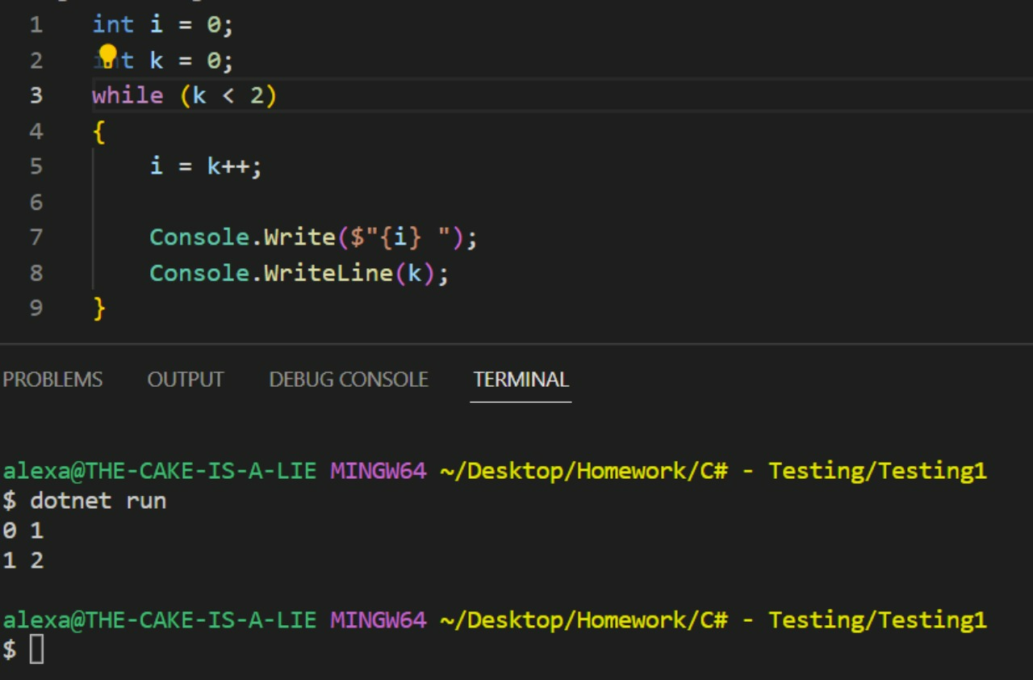 | k++ 1 Обращаю внимание на первую строку в выводе (0 1) 2 i взяло k со старым значением, которое равно 0 3 Полагаю ++ выполняется строго после завершения всех других операций в строке, где этот "знак ++" находится то есть i = k++ это как i = k k++ i=i++; это как i = i ++k В данном случае происходит наоборот, "знак ++" срабатывает до всех операций | 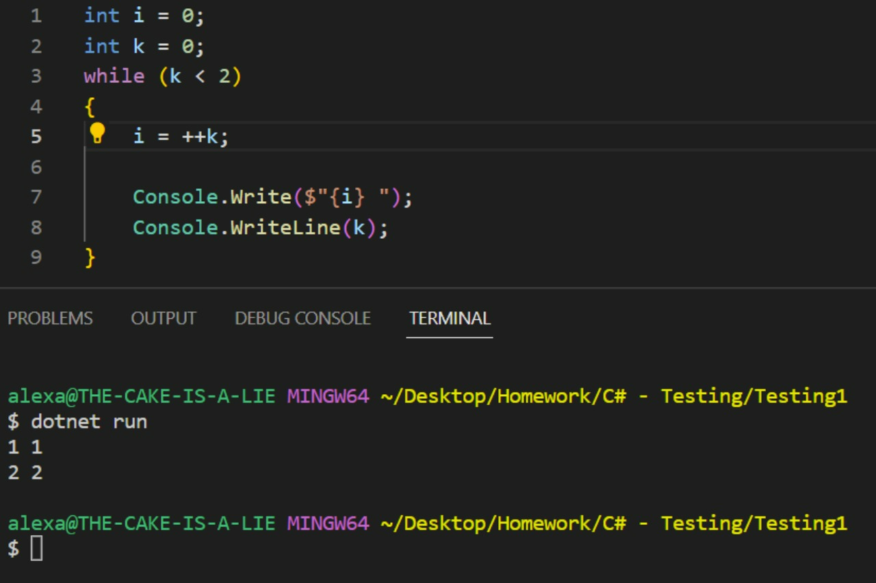 |  | public class Program { public static void main(String[] args) { float pi = 3.1415f; System.out.printf("%f\n", pi); // 3,141500 System.out.printf("%.2f\n", pi); // 3,14 System.out.printf("%.3f\n", pi); // 3,141 System.out.printf("%e\n", pi); // 3,141500e+00 System.out.printf("%.2e\n", pi); // 3,14e+00 System.out.printf("%.3e\n", pi); // 3,141e+00 } }
 |  | public class Main { public static void main(String[] args) { int a = 123; a = a-- - --a; // (123 -1) - ((123 -1) - 1) System.out.println(a); } } | 00 45 51 | Область видимости переменных |  | Область видимости переменных У переменных существует понятие «область видимости». Если переменную объявили внутри некоторого блока фигурных скобок { }, то снаружи этого блока переменная будет недоступна. | 01 14 00 public class Program { public static void main(String[] args) { { int i = 123; System.out.println(i); } System.out.println(i); // error: cannot find symbol } }
Побитовые операции <<, >>, &, |, ^ | Важно! Побитовый сдвиг может быть сильно быстрее, чем встроенные функции извлечения корня | 1 Берем числовое значение 2 Переводим в двоичную систему 3 Добавляем к последнему значению (1000) изначального двоичного числа цифру 0 (10000) 4 Возвращаем числов в десятичную систему | 00 48 58 |  |  | Не использовать переменные с одинаковыми именами ИЛИ не использовать переменную с одинаковым именем, до более глубокого уровня | public class Program { public static void main(String[] args) { int i = 123; { int i = 123; //уже есть i System.out.println(i); } System.out.println(i); // error: cannot find symbol } }
 |  | Важно! Такие единичные знаки относятся к побитовым, поэтому при использовании с int | int - они складывают или умножают public class Main { public static void main(String[] args) { int a = 1; // 01 int b = 2; // 10 System.out.println(a | b); //11 } } | 00 51 16 |  |  |  | public class Program { public static void main(String[] args) { { int i = 123; System.out.println(i); } int i = 123; //новая i, так как старая пропала System.out.println(i); //123 } }
 |  |  |  | Глобальные переменные |  |  | public class Program { static int a = 123 public static void main(String[] args) { int i = 123; { int i = 123; //уже есть i System.out.println(i); } System.out.println(i); // error: cannot find symbol } }

Урок 2
Функции |  |  |  | Методы |  |  |  | Операторы |  |  |  | Модули | Термины

